Emoções por segundo
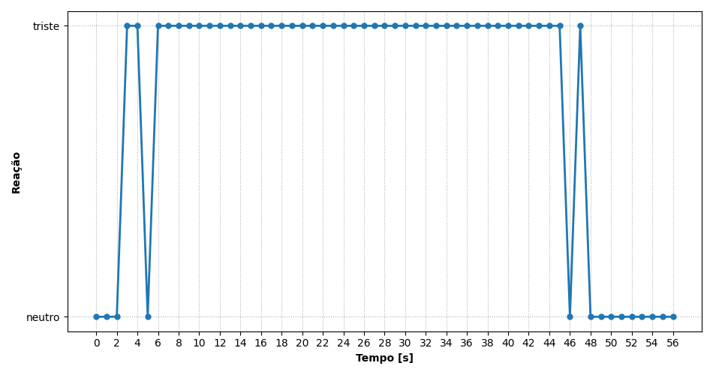
REAÇÃO | TEMPO [s]
neutro | 0
neutro | 1
neutro | 2
triste | 3
triste | 4
neutro | 5
triste | 6
triste | 7
triste | 8
triste | 9
triste | 10
triste | 11
triste | 12
triste | 13
triste | 14
triste | 15
triste | 16
triste | 17
triste | 18
triste | 19
triste | 20
triste | 21
triste | 22
triste | 23
triste | 24
triste | 25
triste | 26
triste | 27
triste | 28
triste | 29
triste | 30
triste | 31
triste | 32
triste | 33
triste | 34
triste | 35
triste | 36
triste | 37
triste | 38
triste | 39
triste | 40
triste | 41
triste | 42
triste | 43
triste | 44
triste | 45
neutro | 46
triste | 47
neutro | 48
neutro | 49
neutro | 50
neutro | 51
neutro | 52
neutro | 53
neutro | 54
neutro | 55
neutro | 56

Ranking de reações
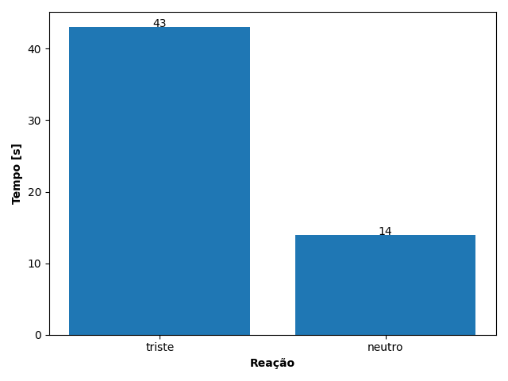
REAÇÃO | TEMPO [s]
triste | 43
neutro | 14

